SECTOR
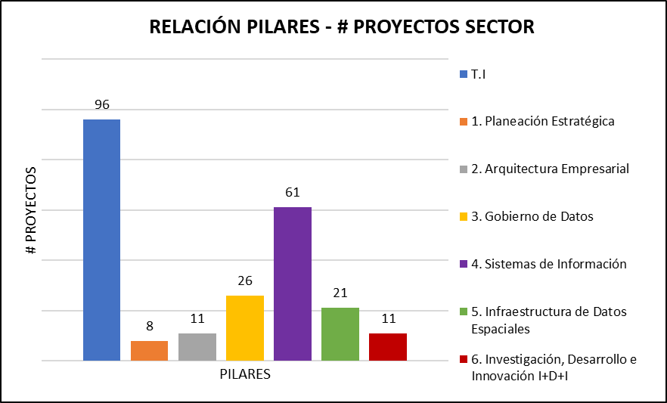
 | PILARES | # PROYECTOS
 | 1. Planeación Estratégica | 8
 | 2. Arquitectura Empresarial | 11
 | 3. Gobierno de Datos | 26
 | 4. Sistemas de Información | 61
 | 5. Infraestructura de Datos Espaciales | 21
 | 6. Investigación, Desarrollo e Innovación I+D+I | 11
 | T.I | 96
 | TOTAL | 234

PILARES | HITOS | # PROYECTOS
AE - GD - PE | 1. Inventario/Catálogo de Activos | 0
 | 2. Modelo de Gobierno de Datos | 7
 | 3. Modelo de datos/Bases de datos | 12
 | 4. Modelo de Gestión de Información | 7
IDE - SI | 5. Mapa de Información y Actores | 1
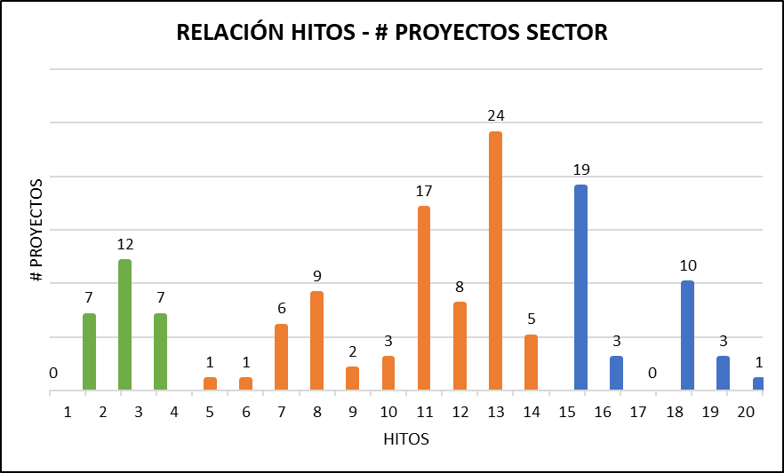
 | 6. Datos Fundamentales Sectoriales | 1
 | 7. Hub de Información Sectorial Interoperable | 6
 | 8. Estándares y Calidad de Información | 9
 | 9. Políticas | 2
 | 10. Metadatos | 3
 | 11. Articulación Sistemas de Información | 17
 | 12. Integración Estadística Geográfica | 8
 | 13. Lineamientos seguridad de información | 24
 | 14. Laboratorio de datos Analítica-Integración | 5
I+D+i | 15. Modelo de Procesos | 19
 | 16. Ventanilla - Servicios Ciudadanos Digitales | 3
 | 17. BIG DATA | 0
 | 18. Inteligencia Artificial - Ciencia de Datos | 10
 | 19. Conocimiento para toma decisiones | 3
 | 20. Internet de las Cosas | 1
 | T.I | 96
 | TOTAL | 234

MME
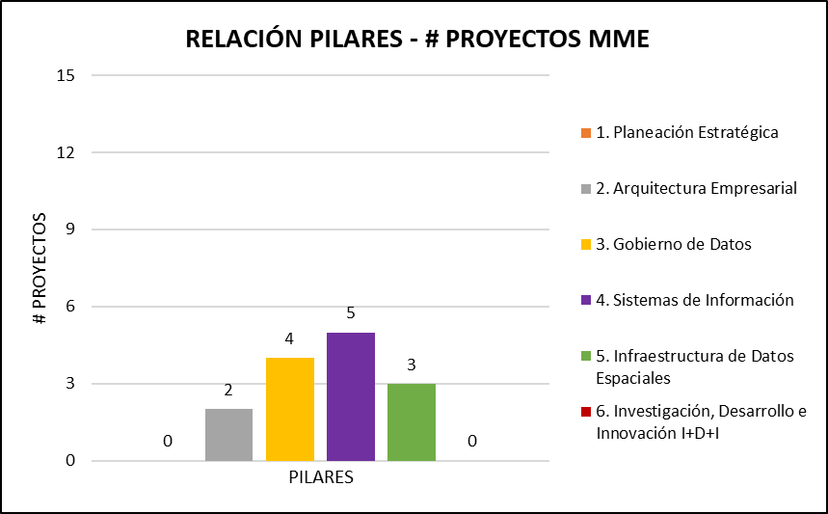
PILARES | # PROYECTOS
1. Planeación Estratégica | 0
2. Arquitectura Empresarial | 2
3. Gobierno de Datos | 4
4. Sistemas de Información | 5
5. Infraestructura de Datos Espaciales | 3
6. Investigación, Desarrollo e Innovación I+D+I | 0
T.I | 11
TOTAL | 25

HITOS | MME
1. Inventario/Catálogo de Activos | 0
2. Modelo de Gobierno de Datos | 0
3. Modelo de datos/Bases de datos | 0
4. Modelo de Gestión de Información | 1
5. Mapa de Información y Actores | 0
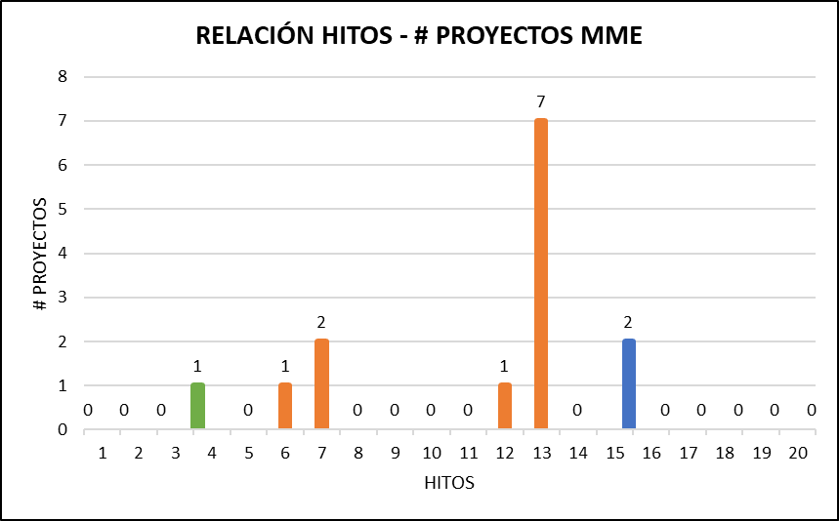
6. Datos Fundamentales Sectoriales | 1
7. Hub de Información Sectorial Interoperable | 2
8. Estándares y Calidad de Información | 0
9. Políticas | 0
10. Metadatos | 0
11. Articulación Sistemas de Información | 0
12. Integración Estadística Geográfica | 1
13. Lineamientos seguridad de información | 7
14. Laboratorio de datos Analítica-Integración | 0
15. Modelo de Procesos | 2
16. Ventanilla - Servicios Ciudadanos Digitales | 0
17. BIG DATA | 0
18. Inteligencia Artificial - Ciencia de Datos | 0
19. Conocimiento para toma decisiones | 0
20. Internet de las Cosas | 0
T.I | 11
TOTAL | 25

UPME
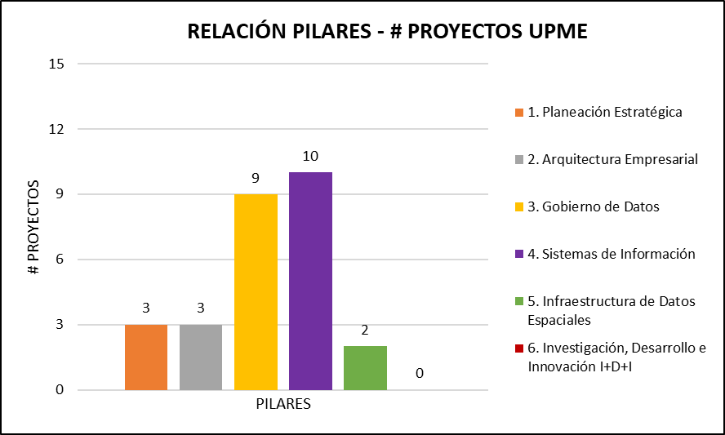
PILARES | # PROYECTOS
1. Planeación Estratégica | 3
2. Arquitectura Empresarial | 3
3. Gobierno de Datos | 9
4. Sistemas de Información | 10
5. Infraestructura de Datos Espaciales | 2
6. Investigación, Desarrollo e Innovación I+D+I | 0
T.I | 16
TOTAL | 43

HITOS | # PROYECTOS
1. Inventario/Catálogo de Activos | 0
2. Modelo de Gobierno de Datos | 2
3. Modelo de datos/Bases de datos | 3
4. Modelo de Gestión de Información | 3
5. Mapa de Información y Actores | 1
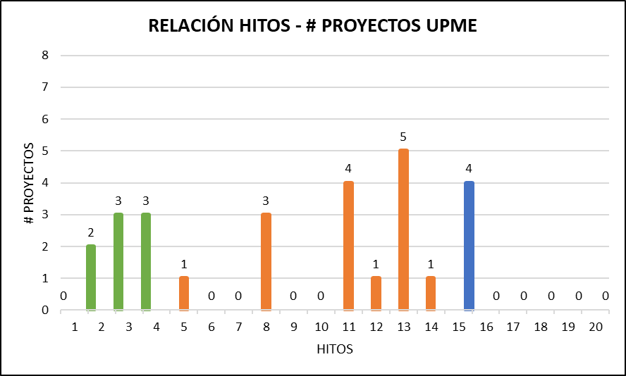
6. Datos Fundamentales Sectoriales | 0
7. Hub de Información Sectorial Interoperable | 0
8. Estándares y Calidad de Información | 3
9. Políticas | 0
10. Metadatos | 0
11. Articulación Sistemas de Información | 4
12. Integración Estadística Geográfica | 1
13. Lineamientos seguridad de información | 5
14. Laboratorio de datos Analítica-Integración | 1
15. Modelo de Procesos | 4
16. Ventanilla - Servicios Ciudadanos Digitales | 0
17. BIG DATA | 0
18. Inteligencia Artificial - Ciencia de Datos | 0
19. Conocimiento para toma decisiones | 0
20. Internet de las Cosas | 0
T.I | 16
TOTAL | 43

SGC
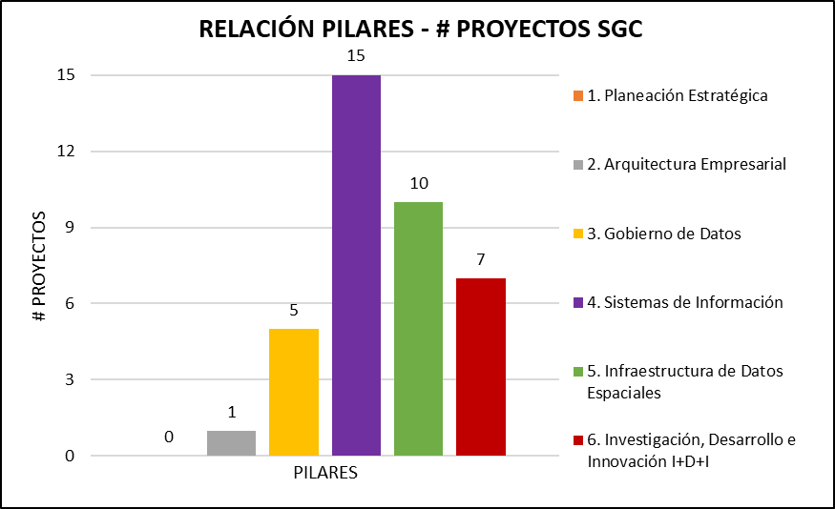
PILARES | # PROYECTOS
1. Planeación Estratégica | 0
2. Arquitectura Empresarial | 1
3. Gobierno de Datos | 5
4. Sistemas de Información | 15
5. Infraestructura de Datos Espaciales | 10
6. Investigación, Desarrollo e Innovación I+D+I | 7
T.I | 12
TOTAL | 50

HITOS | # PROYECTOS
1. Inventario/Catálogo de Activos | 0
2. Modelo de Gobierno de Datos | 1
3. Modelo de datos/Bases de datos | 5
4. Modelo de Gestión de Información | 0
5. Mapa de Información y Actores | 0
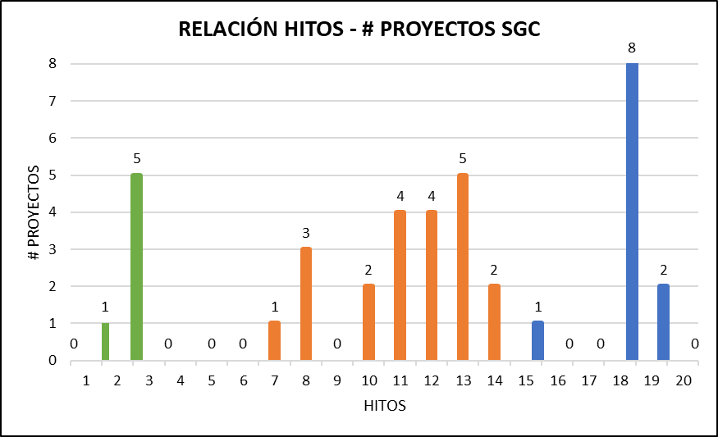
6. Datos Fundamentales Sectoriales | 0
7. Hub de Información Sectorial Interoperable | 1
8. Estándares y Calidad de Información | 3
9. Políticas | 0
10. Metadatos | 2
11. Articulación Sistemas de Información | 4
12. Integración Estadística Geográfica | 4
13. Lineamientos seguridad de información | 5
14. Laboratorio de datos Analítica-Integración | 2
15. Modelo de Procesos | 1
16. Ventanilla - Servicios Ciudadanos Digitales | 0
17. BIG DATA | 0
18. Inteligencia Artificial - Ciencia de Datos | 8
19. Conocimiento para toma decisiones | 2
20. Internet de las Cosas | 0
T.I | 12
TOTAL | 50

ANM
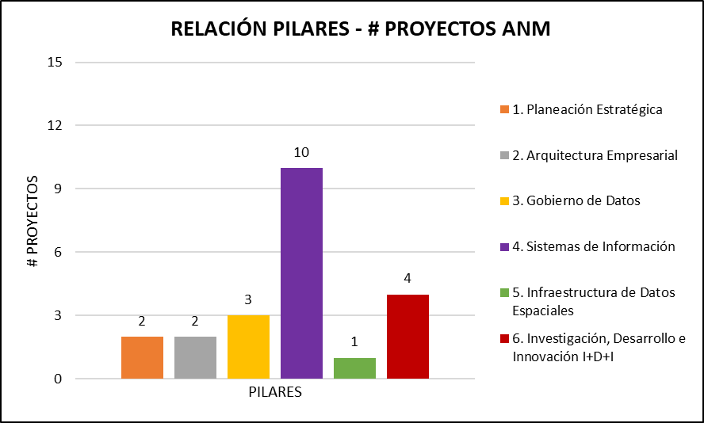
PILARES | # PROYECTOS
1. Planeación Estratégica | 2
2. Arquitectura Empresarial | 2
3. Gobierno de Datos | 3
4. Sistemas de Información | 10
5. Infraestructura de Datos Espaciales | 1
6. Investigación, Desarrollo e Innovación I+D+I | 4
T.I | 25
TOTAL | 47

HITOS | # PROYECTOS
1. Inventario/Catálogo de Activos | 0
2. Modelo de Gobierno de Datos | 1
3. Modelo de datos/Bases de datos | 0
4. Modelo de Gestión de Información | 1
5. Mapa de Información y Actores | 0
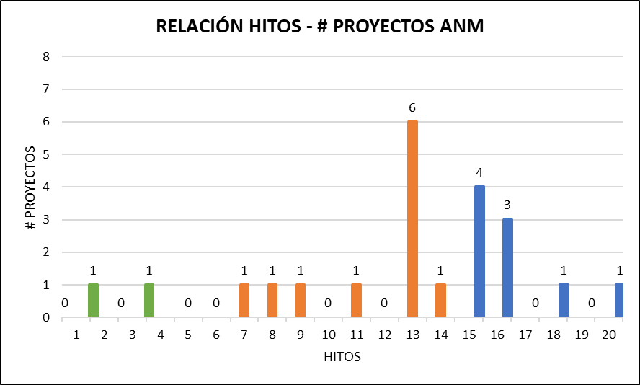
6. Datos Fundamentales Sectoriales | 0
7. Hub de Información Sectorial Interoperable | 1
8. Estándares y Calidad de Información | 1
9. Políticas | 1
10. Metadatos | 0
11. Articulación Sistemas de Información | 1
12. Integración Estadística Geográfica | 0
13. Lineamientos seguridad de información | 6
14. Laboratorio de datos Analítica-Integración | 1
15. Modelo de Procesos | 4
16. Ventanilla - Servicios Ciudadanos Digitales | 3
17. BIG DATA | 0
18. Inteligencia Artificial - Ciencia de Datos | 1
19. Conocimiento para toma decisiones | 0
20. Internet de las Cosas | 1
T.I | 25
TOTAL | 47

ANH
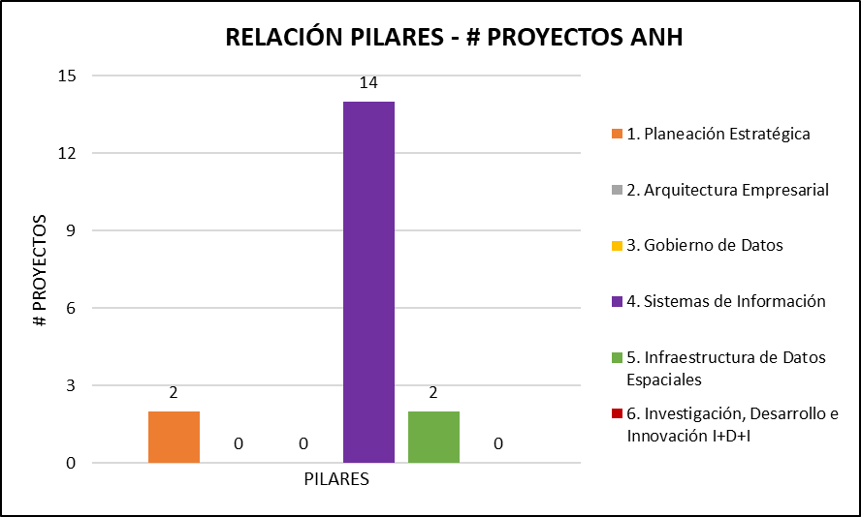
PILARES | # PROYECTOS
1. Planeación Estratégica | 2
2. Arquitectura Empresarial | 0
3. Gobierno de Datos | 0
4. Sistemas de Información | 14
5. Infraestructura de Datos Espaciales | 2
6. Investigación, Desarrollo e Innovación I+D+I | 0
T.I | 18
TOTAL | 36

HITOS | # PROYECTOS
1. Inventario/Catálogo de Activos | 0
2. Modelo de Gobierno de Datos | 0
3. Modelo de datos/Bases de datos | 3
4. Modelo de Gestión de Información | 1
5. Mapa de Información y Actores | 0
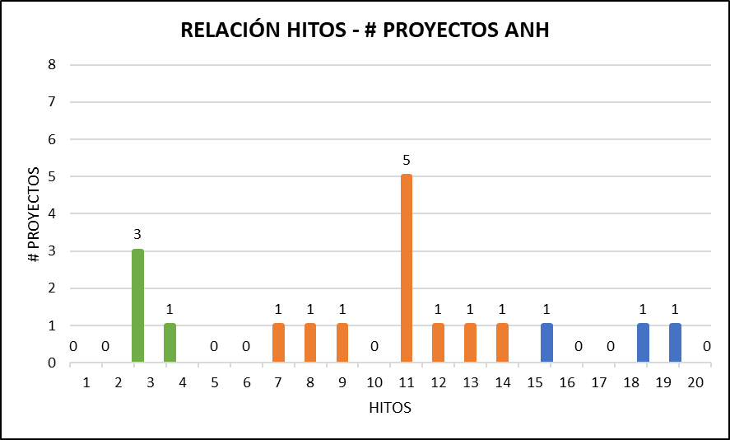
6. Datos Fundamentales Sectoriales | 0
7. Hub de Información Sectorial Interoperable | 1
8. Estándares y Calidad de Información | 1
9. Políticas | 1
10. Metadatos | 0
11. Articulación Sistemas de Información | 5
12. Integración Estadística Geográfica | 1
13. Lineamientos seguridad de información | 1
14. Laboratorio de datos Analítica-Integración | 1
15. Modelo de Procesos | 1
16. Ventanilla - Servicios Ciudadanos Digitales | 0
17. BIG DATA | 0
18. Inteligencia Artificial - Ciencia de Datos | 1
19. Conocimiento para toma decisiones | 1
20. Internet de las Cosas | 0
T.I | 18
TOTAL | 36

CREG
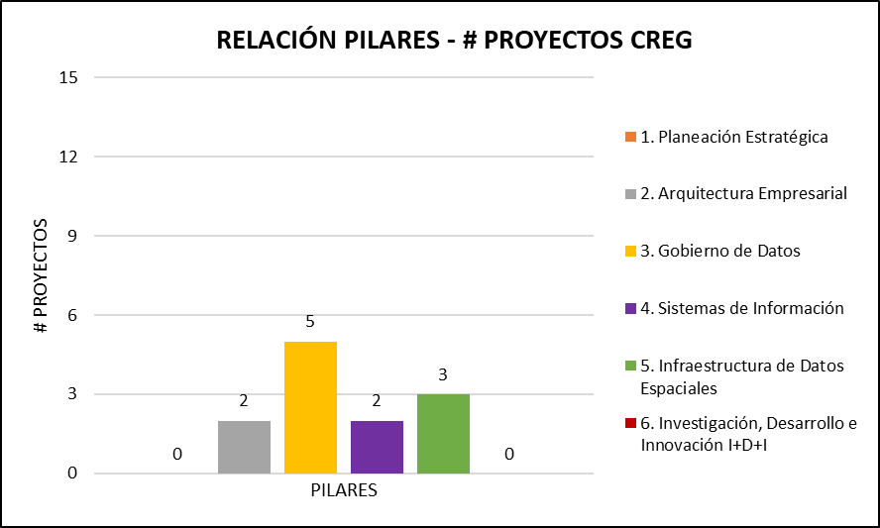
PILARES | # PROYECTOS
1. Planeación Estratégica | 0
2. Arquitectura Empresarial | 2
3. Gobierno de Datos | 5
4. Sistemas de Información | 2
5. Infraestructura de Datos Espaciales | 3
6. Investigación, Desarrollo e Innovación I+D+I | 0
T.I | 12
TOTAL | 24

HITOS | # PROYECTOS
1. Inventario/Catálogo de Activos | 0
2. Modelo de Gobierno de Datos | 2
3. Modelo de datos/Bases de datos | 0
4. Modelo de Gestión de Información | 1
5. Mapa de Información y Actores | 0
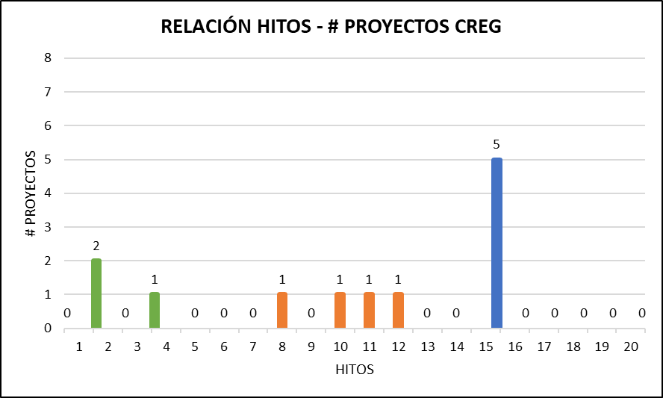
6. Datos Fundamentales Sectoriales | 0
7. Hub de Información Sectorial Interoperable | 0
8. Estándares y Calidad de Información | 1
9. Políticas | 0
10. Metadatos | 1
11. Articulación Sistemas de Información | 1
12. Integración Estadística Geográfica | 1
13. Lineamientos seguridad de información | 0
14. Laboratorio de datos Analítica-Integración | 0
15. Modelo de Procesos | 5
16. Ventanilla - Servicios Ciudadanos Digitales | 0
17. BIG DATA | 0
18. Inteligencia Artificial - Ciencia de Datos | 0
19. Conocimiento para toma decisiones | 0
20. Internet de las Cosas | 0
T.I | 12
TOTAL | 24

IPSE
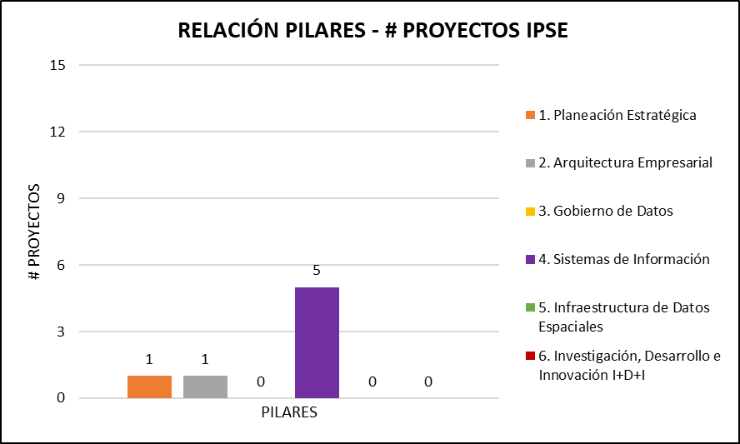
PILARES | # PROYECTOS
1. Planeación Estratégica | 1
2. Arquitectura Empresarial | 1
3. Gobierno de Datos | 0
4. Sistemas de Información | 5
5. Infraestructura de Datos Espaciales | 0
6. Investigación, Desarrollo e Innovación I+D+I | 0
T.I | 2
TOTAL | 9

HITOS | # PROYECTOS
1. Inventario/Catálogo de Activos | 0
2. Modelo de Gobierno de Datos | 1
3. Modelo de datos/Bases de datos | 1
4. Modelo de Gestión de Información | 0
5. Mapa de Información y Actores | 0
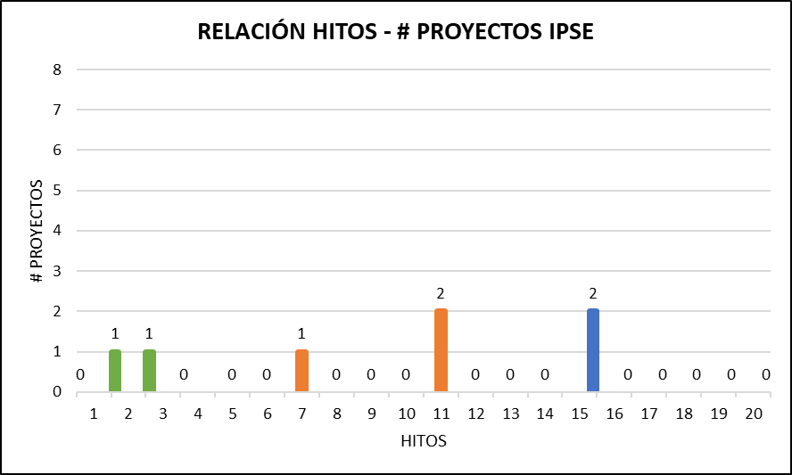
6. Datos Fundamentales Sectoriales | 0
7. Hub de Información Sectorial Interoperable | 1
8. Estándares y Calidad de Información | 0
9. Políticas | 0
10. Metadatos | 0
11. Articulación Sistemas de Información | 2
12. Integración Estadística Geográfica | 0
13. Lineamientos seguridad de información | 0
14. Laboratorio de datos Analítica-Integración | 0
15. Modelo de Procesos | 2
16. Ventanilla - Servicios Ciudadanos Digitales | 0
17. BIG DATA | 0
18. Inteligencia Artificial - Ciencia de Datos | 0
19. Conocimiento para toma decisiones | 0
20. Internet de las Cosas | 0
T.I | 2
TOTAL | 9

